ZiarnoWYKRESY
Średnie ceny zakupu pszenicy konsumpcyjnej i kukurydzy w przedsiębiorstwach dokonujących zakupu zbóż w układzie tygodniowym

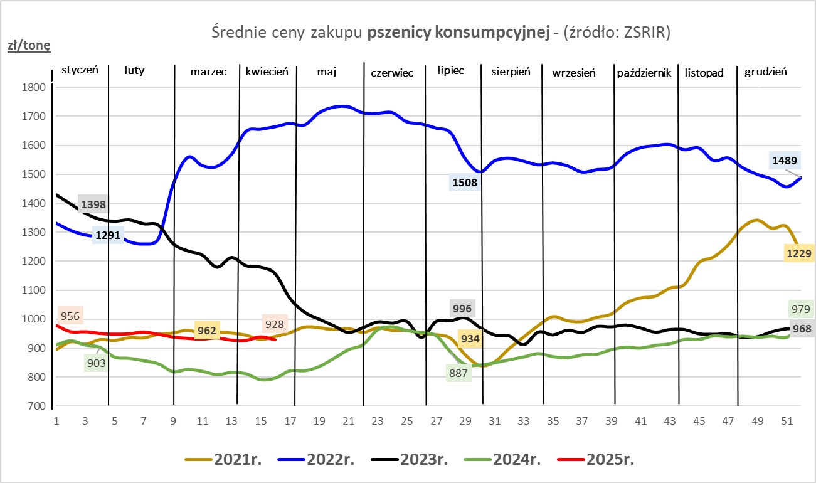
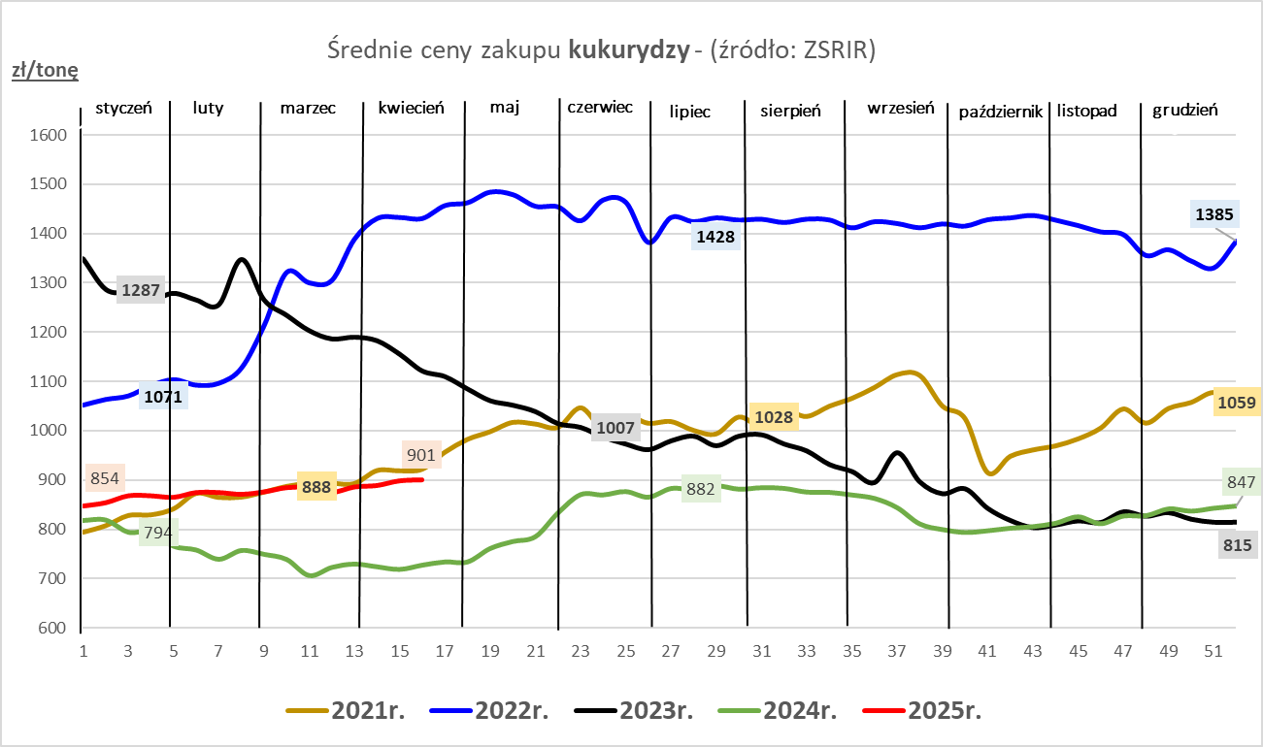

ZiarnoPL_UE_MATIF
Porównanie średnich cen pszenicy konsumpcyjnej i kukurydzy na giełdzie w Paryżu oraz w Polsce i UE
Ceny zbóż w poszczególnych krajach UE dostępne są na stronie | https://agriculture.ec.europa.eu/data-and-analysis/markets/overviews/market-observatories/crops/cereals-statistics_en
W związku z aktualizacją bazy danych KE (nawet do kilku tygodni wstecz) wyliczona średnia cena UE dla poszczególnych zbóż może ulegać zmianie

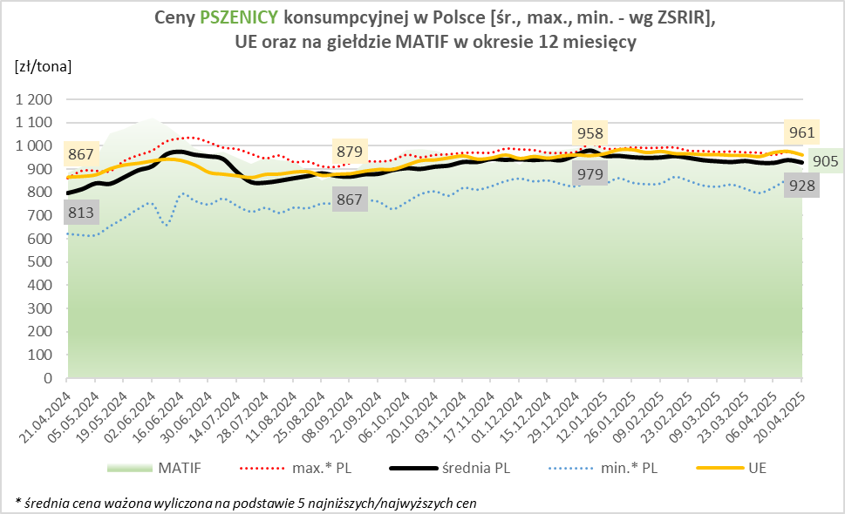
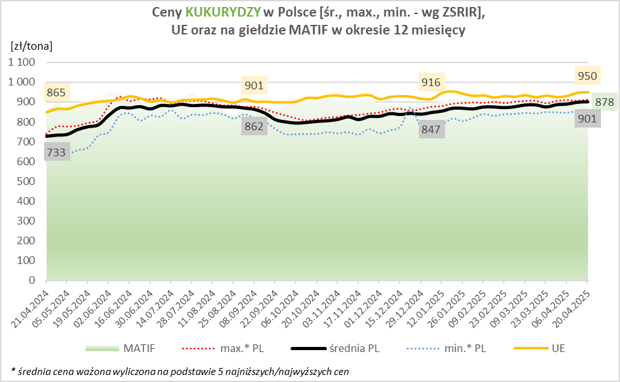

MąkaSPRZED
Średnie ceny sprzedaży mąk w przedsiębiorstwach prowadzących przemiał ziarna zbóż
w okresie: | 14- 20.04.2025r.

 |  | POLSKA |  |  |  |  | MAKROREGION
 |  |  |  |  |  |  | Centralno-Wschodni |  |  | Południowy |  |  | Północno-Zachodni
MĄKA | TYP MĄKI | Cena [zł/tona] |  | Zmiana | Strukt. obrot. [%] |  | Cena [zł/tona] |  | Zmiana | Cena [zł/tona] |  | Zmiana | Cena [zł/tona] |  | Zmiana
 |  | 2025-04-20 | 2025-04-13 | ceny [%] | 2025-04-20 | 2025-04-13 | 2025-04-20 | 2025-04-13 | ceny [%] | 2025-04-20 | 2025-04-13 | ceny [%] | 2025-04-20 | 2025-04-13 | ceny [%]
PSZENNA detaliczna (1kg) wg rodzaju:
tortowa | 450 | 1,635 | 1,681 | -2.7 | 71.3 | 74.8 | 1,626 | 1,699 | -4.3 | 1,573 | 1,649 | -4.7 | 1,763 | 1,713 | 3.0
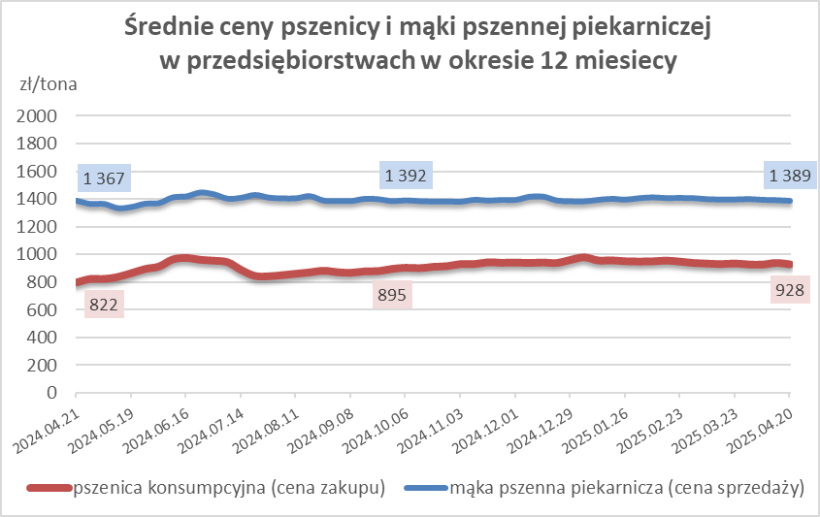
wrocławska | 500 | 2,120 | 2,228 | -4.8 | 14.1 | 13.0 | 1,936 | 2,092 | -7.5 | nld | nld | * | 1,769 | 1,786 | -1.0
poznańska | 500 | 2,041 | 2,496 | -18.2 | 4.2 | 2.6 | 2,481 | nld | * | nld | 2,804 | * | nld | nld | *
krupczatka | 450/500 | nld | 2,539 | * | 1.8 | 1.0 | nld | 2,482 | * | nld | -- | -- | nld | nld | *
luksusowa | 550 | 2,411 | 2,905 | -17.0 | 8.6 | 8.6 | 3,201 | 3,358 | -4.7 | nld | nld | * | 1,801 | 1,862 | -3.3
 | Ogółem | - | - | - | 100.0 | 100.0 | - | - | - | - | - | - | - | - | -
PSZENNA | 450 | 1,959 | 2,288 | -14.4 | 5.4 | 9.1 | 1659 | 1803 | -8.0 | 2227 | 2522 | -11.7 | 1760 | 1736 | 1.4
detaliczna | 500 | 2,194 | 2,354 | -6.8 | 3.4 | 2.2 | 2183 | 2350 | -7.1 | 2652 | 2708 | -2.1 | 1829 | 1871 | -2.2
(paczkowana 1kg) | 550 | 2,436 | 2,958 | -17.6 | 0.5 | 0.6 | 3201 | 3358 | -4.7 | nld | nld | * | 1819 | 1922 | -5.4
 | 650 | 1,461 | 1,491 | -2.0 | 1.0 | 1.0 | -- | -- | -- | 1463 | 1510 | -3.1 | nld | nld | *
 | Ogółem | - | - | - | 10.2 | 12.9 | -- | -- | -- | -- | -- | -- | -- | -- | --
PSZENNA | 450 | 1,561 | 1,564 | -0.2 | 1.3 | 1.8 | 1542 | 1559 | -1.1 | 1755 | 1692 | 3.7 | 1347 | 1323 | 1.8
piekarnicza | 500 | 1,495 | 1,496 | 0.0 | 9.8 | 9.4 | 1571 | 1554 | 1.1 | 1477 | 1481 | -0.3 | 1427 | 1436 | -0.7
(w workach) | 550 | 1,524 | 1,539 | -1.0 | 3.4 | 4.0 | 1804 | 1739 | 3.7 | 1448 | 1471 | -1.6 | 1400 | 1397 | 0.2
 | 650 | 1,429 | 1,403 | 1.9 | 1.4 | 1.1 | 1375 | 1399 | -1.7 | 1457 | 1422 | 2.5 | 1354 | 1370 | -1.2
 | 750 | 1,367 | 1,376 | -0.6 | 7.2 | 6.5 | 1374 | 1396 | -1.6 | 1416 | 1405 | 0.8 | 1302 | 1315 | -1.0
 | 850 | 1,517 | 1,474 | 2.9 | 0.1 | 0.3 | 1520 | 1482 | 2.6 | -- | -- | -- | nld | nld | *
 | Ogółem | - | - | - | 23.3 | 23.2 | - | - | - | - | - | - | - | - | -
PSZENNA | 450 | 1,343 | 1,353 | -0.8 | 1.7 | 2.6 | 1278 | 1272 | 0.5 | 1372 | 1365 | 0.5 | nld | nld | *
piekarnicza | 500 | 1,367 | 1,353 | 1.0 | 12.6 | 12.5 | 1308 | 1306 | 0.1 | 1465 | 1466 | -0.1 | 1372 | 1377 | -0.4
(luzem) | 550 | 1,428 | 1,423 | 0.3 | 21.3 | 21.6 | 1310 | 1296 | 1.0 | 1458 | 1438 | 1.4 | 1392 | 1451 | -4.1
 | 650 | 1,332 | 1,340 | -0.5 | 10.0 | 8.1 | 1288 | 1263 | 2.0 | 1371 | nld | * | 1304 | 1302 | 0.2
 | 750 | 1,251 | 1,270 | -1.5 | 10.1 | 10.4 | 1256 | 1269 | -1.0 | 1261 | 1282 | -1.7 | 1225 | 1242 | -1.4
 | 850 | 1,231 | 1,259 | -2.3 | 1.2 | 0.8 | 1227 | 1263 | -2.8 | nld | nld | * | nld | nld | *
 | Ogółem | - | - | - | 57.0 | 55.9 | - | - | - | - | - | - | - | - | -
ŻYTNIA | 580 | 1,287 | 1,296 | -0.6 | 0.3 | 0.2 | 1234 | 1260 | -2.1 | 1370 | 1420 | -3.5 | 1327 | nld | *
piekarnicza | 720 | 1,282 | 1,273 | 0.7 | 3.1 | 2.8 | 1293 | 1288 | 0.4 | 1271 | 1282 | -0.8 | 1276 | 1248 | 2.2
(w workach) | 2000 | 1,263 | 1,286 | -1.9 | 0.3 | 0.2 | 1257 | 1260 | -0.3 | nld | nld | * | 1285 | 1362 | -5.6
 | Ogółem | - | - | - | 3.8 | 3.2 | - | - | - | - | - | - | - | - | -
ŻYTNIA | 580 | 1,245 | 1,196 | 4.1 | 0.0 | 0.1 | nld | -- | -- | nld | nld | * | -- | nld | --
piekarnicza | 720 | 1,098 | 1,098 | 0.0 | 5.5 | 4.6 | 1089 | 1093 | -0.4 | 1120 | 1135 | -1.4 | 1104 | 1087 | 1.6
(luzem) | 2000 | nld | nld | * | 0.1 | 0.1 | nld | nld | * | -- | -- | -- | -- | -- | --
 | Ogółem | - | - | - | 5.7 | 4.8 | - | - | - | - | - | - | - | - | -
 |  |  |  | Ogółem | 100.0 | 100.0

MąkaZAK
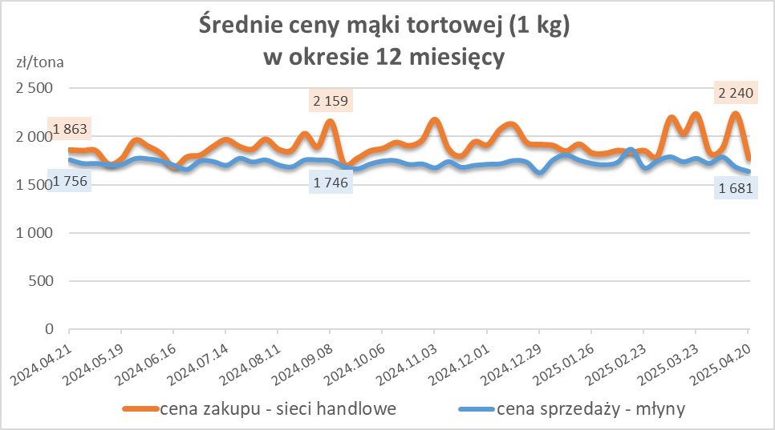
Średnie ceny zakupu mąki pszennej (ważniejszych rodzajów) płacone przez podmioty handlu detalicznego
w okresie: | 14- 20.04.2025r.

Towar |  | POLSKA
 |  | Cena [zł/tona] |  | Zmiana
 |  | 2025-04-20 | 2025-04-13 | ceny [%]
PSZENNA detaliczna (1kg) wg rodzaju | Tortowa 450 | 1,774 | 2,240 | -20.8
 | Luksusowa 550 | 1,699 | 1,822 | -6.7
 | Wrocławska 500 | 2,225 | 2,544 | -12.5

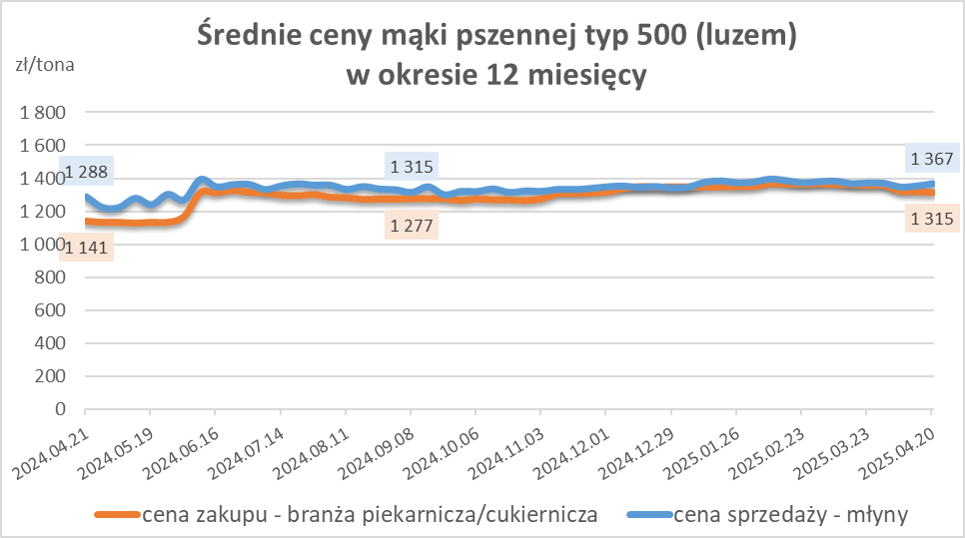
Średnie ceny zakupu mąki (ważniejszych rodzajów) płacone przez podmioty branży piekarsko-cukierniczej
w okresie: | 14- 20.04.2025r.

Towar | Typ | POLSKA
 |  | Cena [zł/tona] |  | Zmiana
 |  | 2025-04-20 | 2025-04-13 | ceny [%]
Pszenna luzem | 500 | 1,315 | 1,320 | -0.4
 | 750 | 1,238 | 1,226 | 1.0
Żytnia luzem | 720 | 1,074 | 1,063 | 1.0
Pszenna w workach | 500 | nld | 1,465 | *
 | 750 | nld | nld | *
Żytnia w workach | 720 | 1,068 | 1,113 | -4.0

HZ wykresy
